歳出（目的別）
12 歳出（目的別） 当初予算額の推移 合併後（H20～R04）
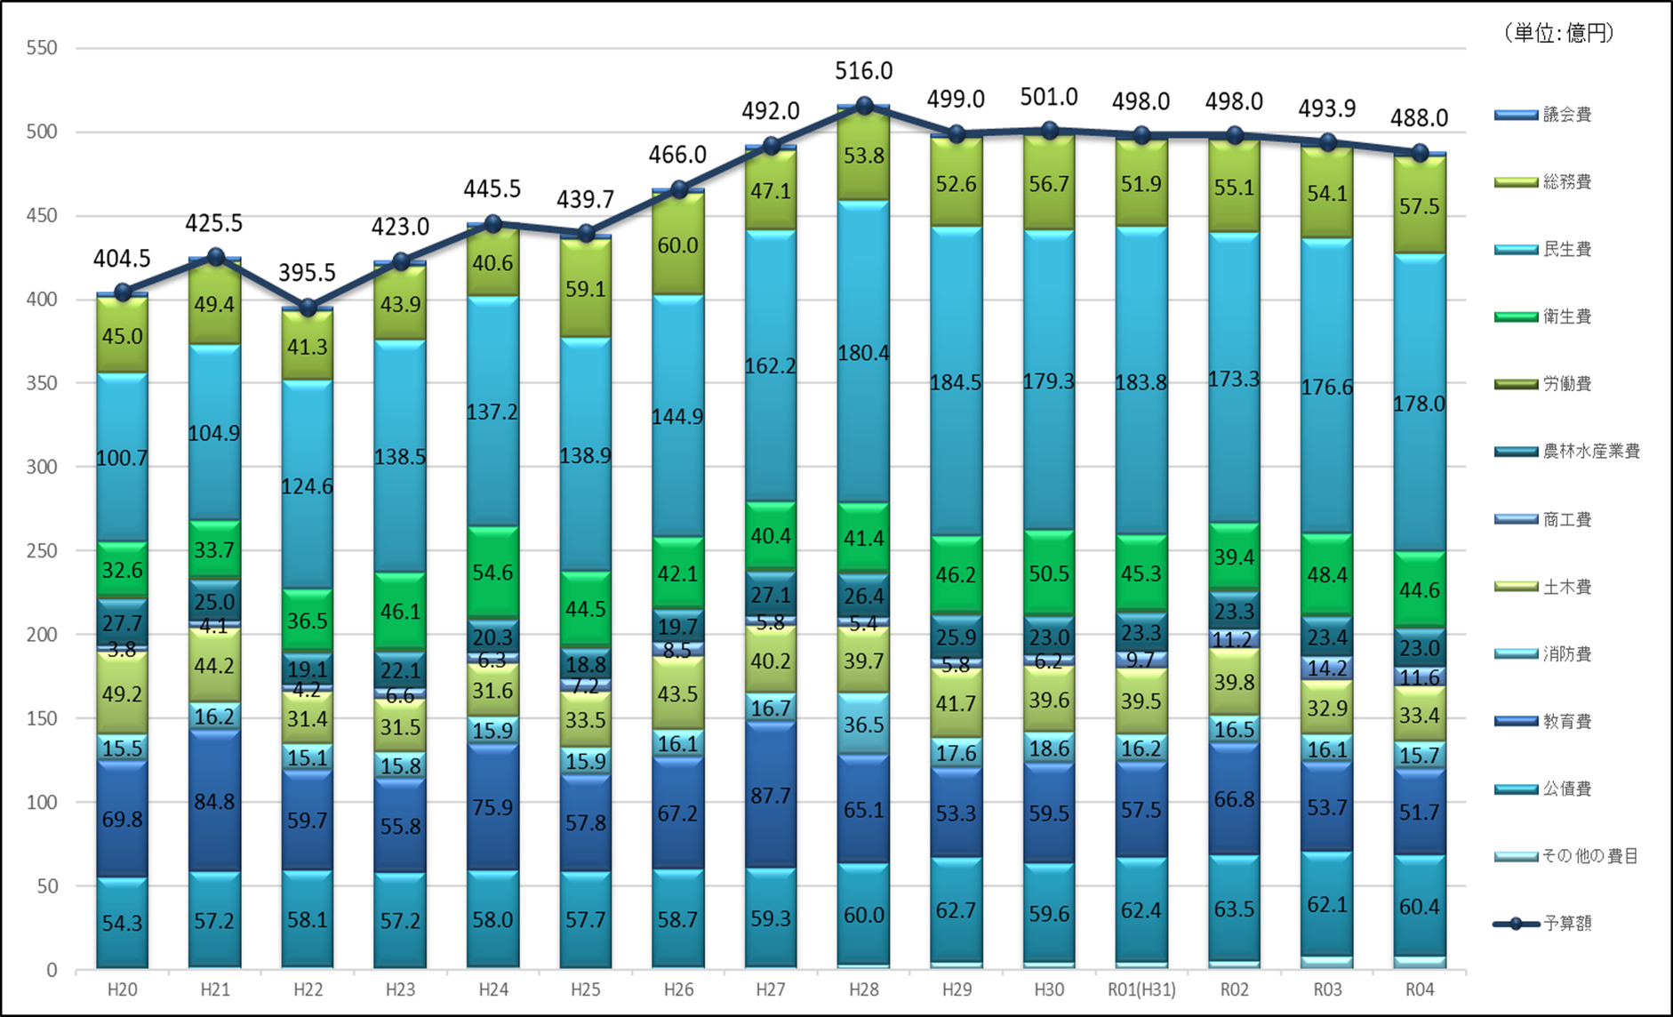

 | 上段：当初予算額（単位：百万円） 下段：対前年度比率（％） | (単位:百万円)

